상품제안서
주문제작 컵코스터 | 상품코드: S12782

 |  |  |  |  |  |  | 02-713-8555 | www.synergygift.co.kr
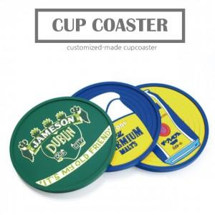

【상세/제작정보】 | <p><span style="font-size: 14pt;">※ 디자인 난이도 제작 사이즈에 따라서 비용 편차 발생 됩니다.</span></p><p><span style="font-size: 14pt;">※ 시안 컨펌, 결제 완료 시점부터 출고까지 약 6주 소요 됩니다.</span></p>

【인쇄/포장옵션】 | 풀칼라 / OPP(비닐)

【공급단가】 | 수량 | 300~ | 1,000~ | 3,000~ | 10,000~ | 30,000~
*VAT별도 | 단가 | 2,990원 | 2,820원 | 2,690원 | 2,620원 | 2,570원

【상품 URL】 | https://www.synergygift.co.kr:443/src/goods_detail.php?gdno=18003

